Hoja3
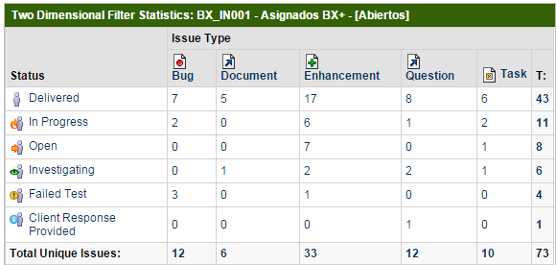
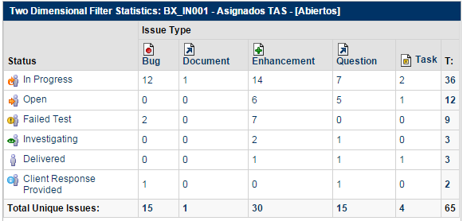
Estatus | Bug | Parametrización | Brecha | Incidencia | Migración | Total por estatus | Estatus | Bug | Brecha | Incidencia | Migración | Total por estatus
Por probar | 7 | 5 | 17 | 8 | 6 | 43 | Por probar | 0 | 1 | 1 | 1 | 3
Desarrollo | 2 | 0 | 6 | 1 | 2 | 11 | Desarrollo | 12 | 14 | 7 | 2 | 35
En diagnóstico | 0 | 0 | 7 | 0 | 1 | 8 | En diagnóstico | 0 | 6 | 5 | 1 | 12
En definición | 0 | 1 | 2 | 2 | 1 | 6 | En definición | 0 | 2 | 1 | 0 | 3
En respuesta de usuario | 0 | 0 | 0 | 1 | 0 | 1 | En respuesta de usuario | 1 | 0 | 1 | 0 | 2
Reincidencia | 3 | 0 | 1 | 0 | 0 | 4 | Reincidencia | 2 | 7 | 0 | 0 | 9
Total tipo incidencia | 12 | 6 | 33 | 12 | 10 | 73 | Total tipo incidencia | 15 | 30 | 15 | 4 | 64

